Sheet1
図書館紹介 |  |  | （2024年４月1日現在）

市高図書館は、本館２階に位置します。大きな窓に囲まれ、校庭の木々と、背景の
谷津山が、四季折々の美しい姿を見せてくれる、明るく開放的な空間です。
読書以外に、インターネットでの調べものや、授業、調べ学習、DVD視聴
放課後と長期休暇中の学習スペースとしての役割も果たしています。
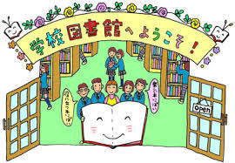
雑誌、新聞、絵本、学習マンガを読みながら、ゆとりの時間を過ごす
ことができ、また学年やクラスを超えた知的な交流もできます。

設備・備品 |  | 分類別蔵書数

蔵 書 | ４５，８８２冊 | 分 類 | 冊数 | 比率（％）
雑 誌 | １４誌 | (0) 総記 | 3,686 | 8.0
新 聞 | ５紙 | (1) 哲学 | 2,305 | 5.0
一般座席 | ５４席 | (2) 歴史 | 6,005 | 13.1
ソファー席 | ５席 | (3) 社会科学 | 6,784 | 14.8
パソコン | ３台 | (4) 自然科学 | 4,798 | 10.5
プリンター | １台 | (5) 技術 | 1,689 | 3.7
コピー機 | １台 | (6) 産業 | 787 | 1.7
TV大型モニター | １台 | (7) 芸術 | 3,307 | 7.2
ﾌﾞﾙｰﾚｲプレイヤー | １台 | (8) 言語 | 1,597 | 3.5
ラミネーター | １台 | (9) 文学 | 14,924 | 32.5
内線電話 | ２台 | 合 計 | 45,882 | 100

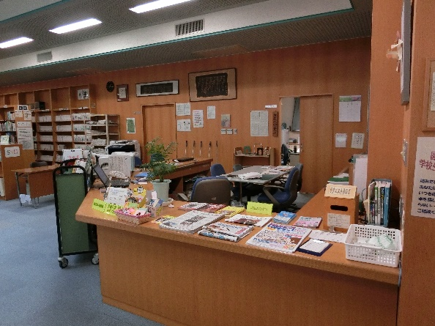
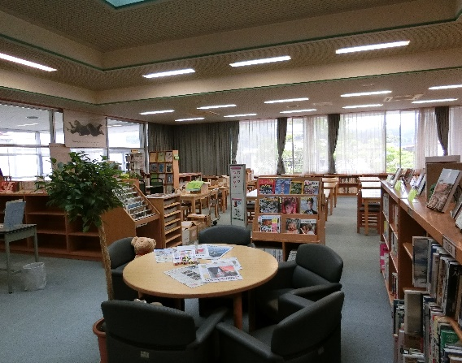

貸出・返却カウンター |  | ブラウジングスペース
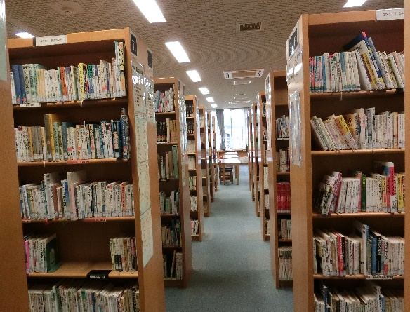
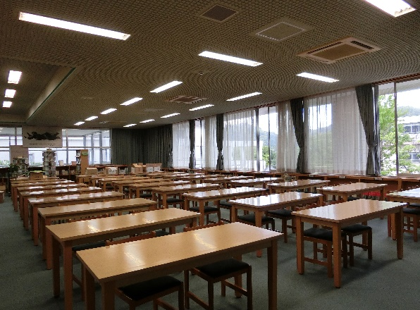

読書・学習コーナー |  | 大型書架

